상품제안서
메르시 링크 10k 3단 자동 거꾸로 양우산 UPF50+ | 상품코드: S46850

 |  |  |  |  |  |  | 02-713-8555 | www.synergygift.co.kr
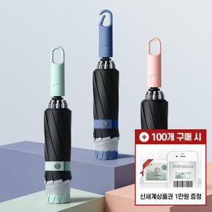

【상세/제작정보】

【인쇄/포장옵션】 | 실크, 원단1도 / 포장불가능

【공급단가】 | 수량 | 30~ | 100~ | 300~ | 1,000~ | 3,000~
*VAT별도 | 단가 | 11,700원 | 11,000원 | 10,400원 | 9,850원 | 9,550원

【상품 URL】 | https://www.synergygift.co.kr:443/src/goods_detail.php?gdno=46850

